3 Trimestre 2020
SECRETARÍA DISTRITAL DE INTEGRACIÓN SOCIAL
SUBSECREATARÍA SERVICIO INTEGRAL DE ATENCIÓN A LA CIUDADANÍA-SIAC
ANEXO 6 INFORME ATENCIÓN TELEFÓNICA TERCER TRIMESTRE - 2020

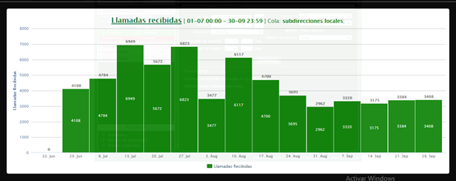
Subdirecciónes Locales

Mes: | JULIO | Cola: | Información Ciudadana
 | Indicadores por llamada
Semana | Llamadas Recibidas | Llamadas contestadas | Llamadas abandonadas
1 | 4108 | 1372 | 2736
2 | 4784 | 1966 | 2818
3 | 6949 | 2370 | 4579
4 | 5672 | 2366 | 3306
5 | 6823 | 2725 | 4098
Total | 28336 | 10799 | 17537
TOTAL % | 100 | 38.110530774 | 61.889469226

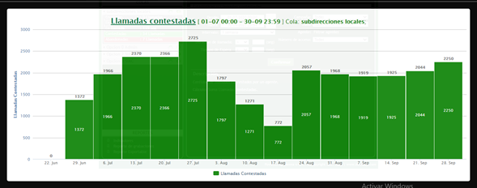
Mes: | AGOSTO | Cola: | Información Ciudadana
 | Indicadores por llamada
Semana | Llamadas Recibidas | Llamadas contestadas | Llamadas abandonadas
1 | 3477 | 1797 | 1680
2 | 6117 | 1271 | 4846
3 | 4700 | 772 | 3928
4 | 3695 | 2057 | 1638
5
Total | 17989 | 5897 | 12092
TOTAL % | 100 | 32.781144032 | 67.218855968

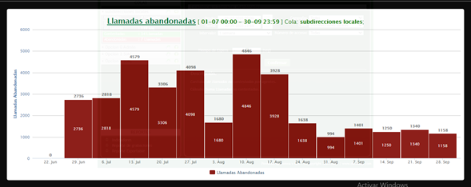
Mes | SEPTIEMBRE | Cola | Información Ciudadana
 | Indicadores por llamada
Semana | Llamadas Recibidas | Llamadas contestadas | Llamadas abandonadas
1 | 2962 | 1968 | 994
2 | 3320 | 1919 | 1401
3 | 3175 | 1925 | 1250
4 | 3384 | 2044 | 1340
5 | 3408 | 2250 | 1158
Total | 16249 | 10106 | 6143
TOTAL % | 100 | 62.194596591 | 37.805403409
TOTAL TRIMESTRE | Llamadas Recibidas | Llamadas contestadas | Llamadas abandonadas
 | 62574 | 26802 | 35772
TOTAL % | 100 | 42.832486336 | 57.167513664

Linea Administrativa
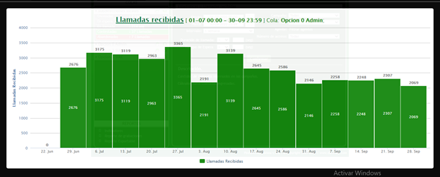
Mes | JULIO | Cola | Linea administrativa
 | Indicadores por llamada
Semana | Llamadas Recibidas | Llamadas contestadas | Llamadas abandonadas
1 | 2676 | 382 | 2294
2 | 3175 | 429 | 2746
3 | 3119 | 884 | 2235
4 | 2963 | 633 | 2330
5 | 3365 | 940 | 2425
Total | 15298 | 3268 | 12030
TOTAL % | 100 | 21.362269578 | 78.637730422

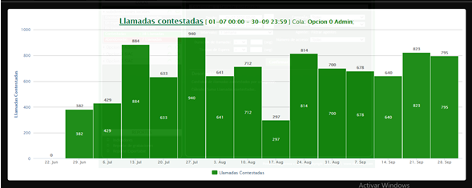
Mes | AGOSTO | Cola | Linea administrativa
 | Indicadores por llamada
Semana | Llamadas Recibidas | Llamadas contestadas | Llamadas abandonadas
1 | 2191 | 641 | 1550
2 | 3139 | 712 | 2427
3 | 2645 | 297 | 2348
4 | 2586 | 814 | 1772
5
Total | 10561 | 2464 | 8097
TOTAL % | 100 | 23.331123947 | 76.668876053

Mes | SEPTIEMBRE | Cola | Linea administrativa
 | Indicadores por llamada
Semana | Llamadas Recibidas | Llamadas contestadas | Llamadas abandonadas
1 | 2146 | 700 | 1446
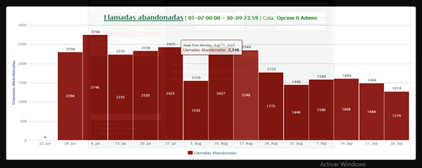
2 | 2258 | 678 | 1580
3 | 2248 | 640 | 1608
4 | 2307 | 823 | 1484
5 | 2069 | 795 | 1274
Total | 11028 | 3636 | 7392
TOTAL % | 100 | 32.970620239 | 67.029379761
 | Llamadas Recibidas | Llamadas contestadas | Llamadas abandonadas
TOTAL TRIMESTRE | 36887 | 9368 | 27519
TOTAL % | 100 | 25.396481145 | 74.603518855

Linea PQRS

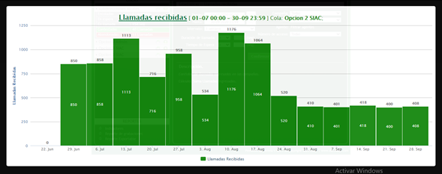
Mes | JULIO | Cola | Linea PQRS
 | Indicadores por llamada
Semana | Llamadas Recibidas | Llamadas contestadas | Llamadas abandonadas
1 | 850 | 168 | 682
2 | 858 | 239 | 619
3 | 1113 | 263 | 850
4 | 716 | 165 | 551
5 | 958 | 225 | 733
Total | 4495 | 1060 | 3435
TOTAL % | 100 | 23.581757508 | 76.418242492

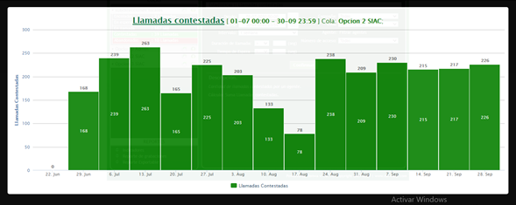
Mes | AGOSTO | Cola | Linea PQRS
 | Indicadores por llamada
Semana | Llamadas Recibidas | Llamadas contestadas | Llamadas abandonadas
1 | 534 | 203 | 331
2 | 1176 | 133 | 1043
3 | 1064 | 78 | 986
4 | 520 | 238 | 282
5
Total | 3294 | 652 | 2642
TOTAL % | 100 | 19.793564056 | 80.206435944

Mes | SEPTIEMBRE | Cola | Linea PQRS
 | Indicadores por llamada
Semana | Llamadas Recibidas | Llamadas contestadas | Llamadas abandonadas
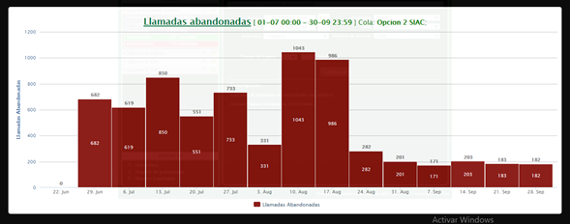
1 | 410 | 209 | 201
2 | 401 | 230 | 171
3 | 418 | 215 | 203
4 | 400 | 217 | 183
5 | 408 | 226 | 182
Total | 2037 | 1097 | 940
TOTAL % | 100 | 53.853706431 | 46.146293569
TOTAL TRIMESTRE | Llamadas Recibidas | Llamadas contestadas | Llamadas abandonadas
 | 9826 | 2809 | 7017
TOTAL % | 100 | 28.587421128 | 71.412578872

Linea Denuncias por presuntos hechos de corrupción

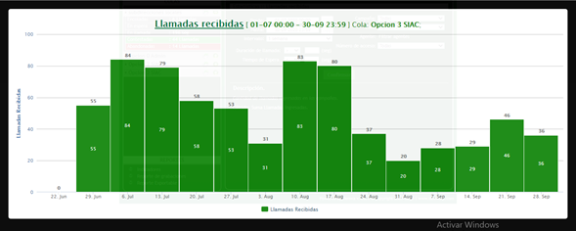
Mes | JULIO | Cola | Linea Denuncias
 | Indicadores por llamada
Semana | Llamadas Recibidas | Llamadas contestadas | Llamadas abandonadas
1 | 55 | 0 | 55
2 | 84 | 8 | 76
3 | 79 | 14 | 65
4 | 58 | 13 | 45
5 | 53 | 8 | 45
Total | 329 | 43 | 286
TOTAL % | 100 | 13.069908815 | 86.930091185

Mes | AGOSTO | Cola | Linea Denuncias
 | Indicadores por llamada
Semana | Llamadas Recibidas | Llamadas contestadas | Llamadas abandonadas
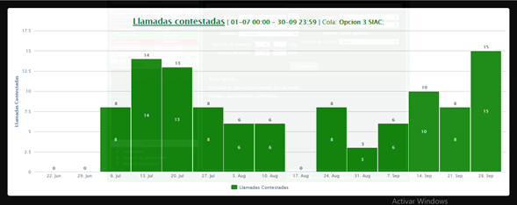
1 | 31 | 6 | 25
2 | 83 | 6 | 77
3 | 80 | 0 | 80
4 | 37 | 8 | 29
5
Total | 231 | 20 | 211
TOTAL % | 100 | 8.658008658 | 91.341991342

Mes | SEPTIEMBRE | Cola | Linea Denuncias
 | Indicadores por llamada
Semana | Llamadas Recibidas | Llamadas contestadas | Llamadas abandonadas
1 | 20 | 3 | 17
2 | 28 | 6 | 22
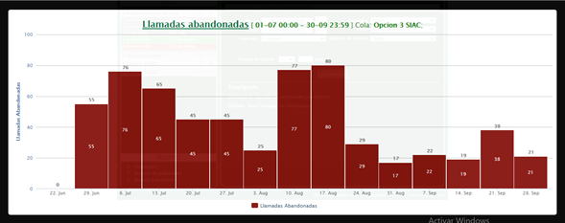
3 | 29 | 10 | 19
4 | 46 | 8 | 38
5 | 36 | 15 | 21
Total | 159 | 42 | 117
TOTAL % | 100 | 26.41509434 | 73.58490566
 | Llamadas Recibidas | Llamadas contestadas | Llamadas abandonadas
TOTAL TRIMESTRE | 719 | 105 | 614
TOTAL % | 100 | 14.603616134 | 85.396383866

Atención General - Telefonia SIAC

Trimestre | 3 Trimestre 2020 | Cola | TODAS
Semana | Llamadas Recibidas | Llamadas contestadas | Llamadas abandonadas
N.A | 110006 | 39084 | 70922
TOTAL % | 100 | 35.528971147 | 64.471028853

Elaboró | Claudia Bulla | Contratista SIAC
Aprobó | Erwin Gaeth Mera. | Contratista SIAC
Fecha de elaboración. | Octubre 2020
Fuente. | Aplicativo Denwa

